HDSD
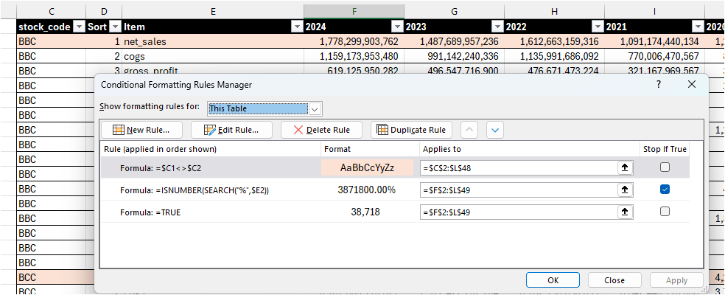
ICB Codes
Bước 1 | Nhập dữ liệu vào bảng này | Nếu lượng [codes] ít hơn [table rows] thì thu nhỏ bảng bằng cách kéo nút ở dưới
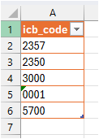
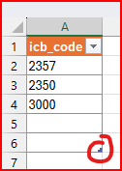
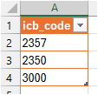

Bước 2
 | Click chuột phải vào bảng đen này, chọn refresh

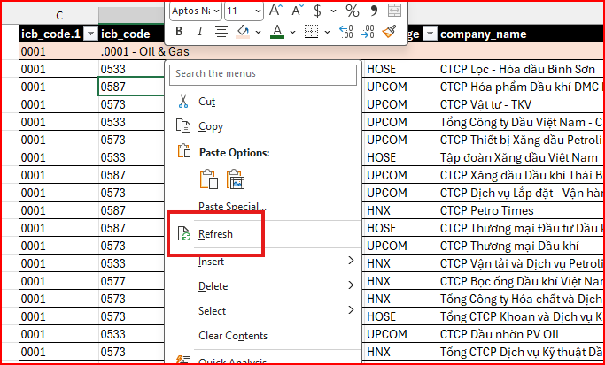

Bước 3
 | Đợi thanh thanh status này chạy xong và biến mất = done
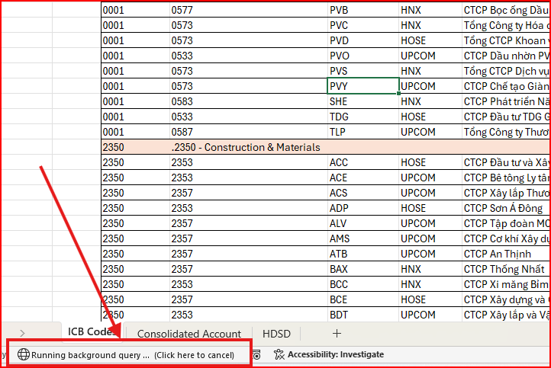

Bước 4

 | Setting [Conditional Formatting] như ảnh dưới để đẹp
 | Chỗ [Applied to] thì để theo độ dài/rộng của bảng đen
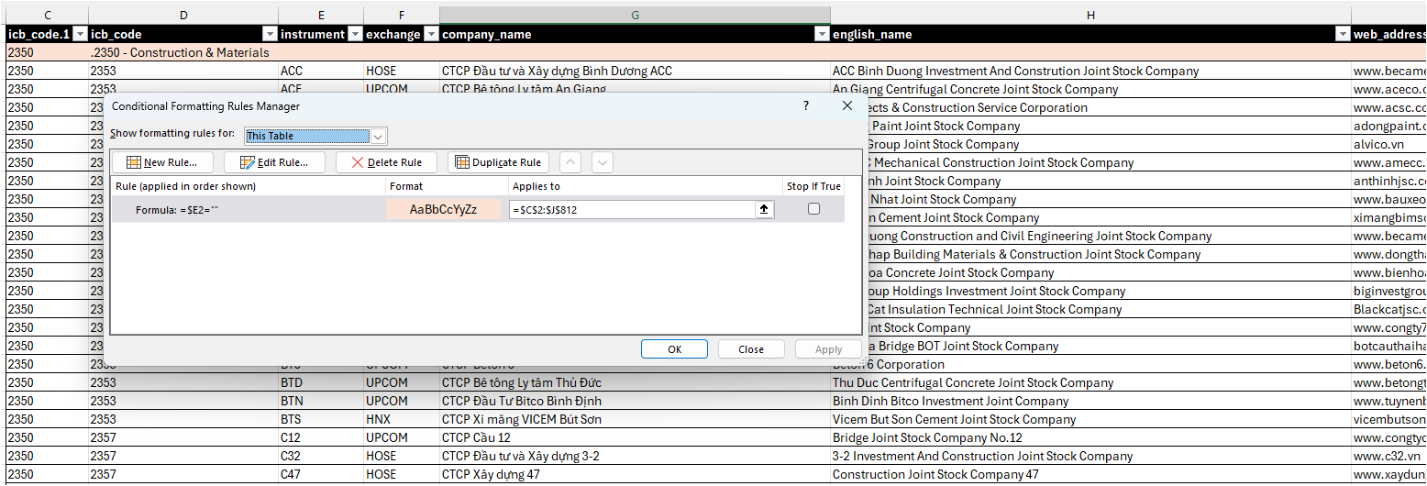

Consolidated Account
Bước 1
 | Nhập dữ liệu vào bảng này | Nếu lượng [codes] ít hơn [table rows] thì thu nhỏ bảng bằng cách kéo nút ở dưới

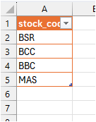
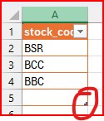
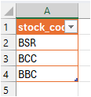

Bước 2
 | Click chuột phải vào bảng đen này, chọn refresh

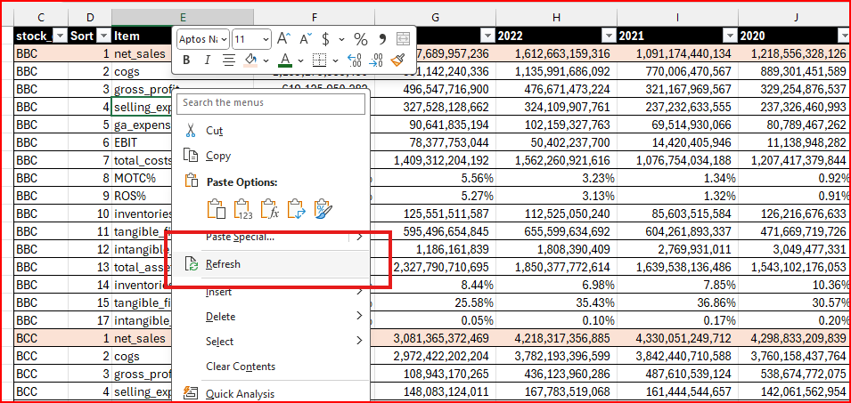

Bước 3
 | Đợi thanh thanh status này chạy xong và biến mất = done

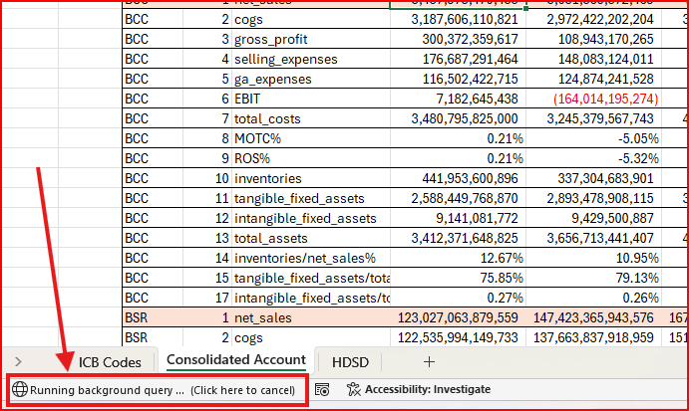

Bước 4

 | Setting [Conditional Formatting] như ảnh dưới để đẹp
 | Chỗ [Applied to] thì để theo độ dài/rộng của bảng đen

